ПРОТОКОЛ
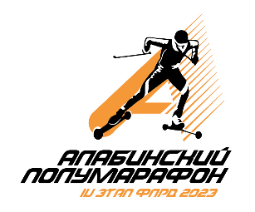 КОМАНДНЫЙ ЗАЧЕТ ФЕСТИВАЛЯ ЛЫЖЕРОЛЛЕРНЫХ ДИСЦИПЛИН 2023
Итоговый протокол соревнований IV этапа ФЛРД
"АЛАБИНСКИЙ ПОЛУМАРАФОН"
КАТЕГОРИЯ - СПИДСКЕЙТИНГ
Дата проведения: 27 мая 2023 г.
Место проведения: Московская область, Военно-патриотический парк культуры и отдыха Вооруженных Сил Российской Федерации «Патриот»

№ п/п | Название команды | Логотип команды | Состав зачетных участников | Занятые места в группах | Очки | Сумма очков | Место
1 | #дайтеторт |  | СОЛОВЬЕВА Ирина | 1 | 33 | 132 | 1

 |  |  | ШУВАЛОВА Ирина | 1 | 33

 |  |  | ВЫСОЦКИЙ Максимилиан | 1 | 33

 |  |  | БУСОВ Игорь | 1 | 33

2 | СК Марьино МультиСпорт |  | МИТРОФАНОВ Антон | 7 | 24 | 53 | 7

 |  |  | ТИХОНОВА Ольга | 3 | 29

3 | Roller Star | 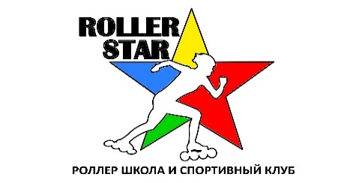 | РУЧЕЙКОВ Георгий | 1 | 33 | 132 | 1

 |  |  | ЛАНГЕ Кирилл | 1 | 33

 |  |  | ЦАРФИНА Анна | 1 | 33

 |  |  | РУЧЕЙКОВА Виктория | 1 | 33

4 | RollerPro |  | ЛАРИН Тимур | 3 | 29 | 107 | 3

 |  |  | НЕФЕДОВ Дмитрий | 6 | 25

 |  |  | ЛЕБЕДЕВ Всеслав | 5 | 26

 |  |  | ЕГОРОВ Иван | 4 | 27

5 | #фокуснаучил | 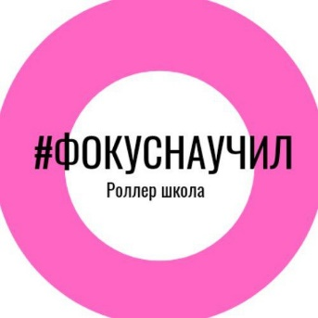 | ГЛУШАКОВА Валерия | 2 | 31 | 57 | 6

 |  |  | БИРЮКОВ Станислав | 5 | 26

6 | SKI-O Ориента |  | МИТРОФАНОВ Артемий | 6 | 25 | 25 | 9

7 | Коломна |  | ИСАЙКИНА Алиса | 5 | 26 | 106 | 4

 |  |  | ЖЕМЕРКИН Матвей | 5 | 26

 |  |  | ДЕРВАНОВА Алиса | 6 | 25

 |  |  | ФАТЕЕВ Максим | 3 | 29

8 | #Катайсяслюбовью |  | ФИСЕНКО Виталий | 5 | 26 | 106 | 4

 |  |  | УЛЬЯНЕНКО Любовь | 3 | 29

 |  |  | ГРАБЧАК Татьяна | 5 | 26

 |  |  | НЕРЕТИНА Ирина | 6 | 25

9 | Бутурлиновка |  | ГЛУШКОВА Ольга | 2 | 31 | 31 | 8

РЕЙТИНГ
КОМАНДНЫЙ ЗАЧЕТ ФЕСТИВАЛЯ ЛЫЖЕРОЛЛЕРНЫХ ДИСЦИПЛИН 2023
ТЕКУЩИЙ РЕЙТИНГ КОМАНД
КАТЕГОРИЯ - СПИДСКЕЙТИНГ

№ п/п | Название команды | Логотип команды | Очки - I этап | Очки - II этап | Очки - III этап | Очки - IV этап | Сумма очков | Предварительное место
1 | Юность Москвы Спартак |  | 29 | 0 | 0 | 0 | 29 | 10

2 | ГСОБ Лесная Троицк |  | 87 | 0 | 0 | 0 | 87 | 8

3 | Peloton |  | 26 | 0 | 0 | 0 | 26 | 11

4 | #дайтеторт |  | 97 | 128 | 130 | 132 | 487 | 1

5 | #фокуснаучил |  | 66 | 0 | 33 | 57 | 156 | 4

6 | СК Марьино МультСпорт |  | 29 | 31 | 29 | 53 | 142 | 5

7 | Roller Star |  | 0 | 132 | 132 | 132 | 396 | 2

8 | RollerPro |  | 0 | 111 | 108 | 107 | 326 | 3

9 | SKI-O Ориента |  | 0 | 0 | 0 | 25 | 25 | 12

10 | Коломна |  | 0 | 0 | 0 | 106 | 106 | 6

11 | #Катайсяслюбовью |  | 0 | 0 | 0 | 106 | 106 | 6

12 | Бутурлиновка |  | 0 | 0 | 0 | 31 | 31 | 9

